Requerimientos
REQUERIMIENTOS V1.0 Healthy Routine
 | Requerimientos

 | Identificador | Requisito | Especificación | Actor(es) | Supuesto | FURPS+
 | REQ/01 | Registro de usuario | Los usuarios ingresarán información básica de contacto para su perfil y se registrará en el sistema | Usuario | El usuario tienen un dispositivo móvil con sistema operativo Android o iOS | Funcional
 | REQ/02 | Ingreso de usuarios | El usuario ingresará con su email y contraseña al sistema. | Usuario | El usuario se ha registrado en el sistema | Funcional
 | REQ/03 | Ingreso de administrador | El administrador ingresará con su email y contraseña al sistema. | Administrador | El perfil del administrador ha sido creado por el desarrollador | Funcional
 | REQ/04 | Crear dieta | Las dietas que se van a desplegar en el sistema deberán ser creadas y almacenadas en la base de datos. | Administrador | El administrador deberá tener información de las dietas a crear | Funcional
 | REQ/05 | Modificar dieta | Las dietas pueden ser editadas por el administrador, cambiando su información y su imagen. | Administrador | La dieta ya debe estar creada para modificarla. | Funcional
 | REQ/06 | Desplegar dieta | El sistema deberá tardar menos de 3 segundos en mostrar la dieta | Usuario, Administrador | La dieta ya debe estar creada para desplegarla | No funcional, Rendimiento
 | REQ/07 | Eliminar dieta | Las dietas pueden ser eliminadas por el administrador. | Administrador | El administrador seleccionará una de las dietas listadas del sistema | Funcional
 | REQ/08 | Crear plan de ejercicio | Los planes de ejercicio que se van a desplegar en el sistema deberán ser creadas y almacenadas en la base de datos. | Administrador | El administrador deberá tener información de los ejercicios físicos a crear (stretching y push up) | Funcional
 | REQ/09 | Modificar plan de ejercicio | Las planes de ejercicio físico pueden ser editadas por el administrador, cambiando su información y su imagen. | Administrador | El administrador seleccionará una de las rutinas físicas listadas del sistema para modificar. | Funcional
 | REQ/10 | Desplegar plan de ejercicio | El sistema deberá tardar menos de 3 segundos en mostrar el plan de ejercicios | Usuario, Administrador | El plan de ejercicios ya debe estar creado para desplegarlo | No funcional, Rendimiento
 | REQ/11 | Eliminar plan de ejercicio | Los planes de ejercicio físico pueden ser eliminados por el administrador | Administrador | El administrador seleccionará una de las rutinas físicas listadas del sistema para eliminar. | Funcional
 | REQ/12 | Modificar información del usuario | El usuario está en la capacidad de modificar su información básica de contacto. De igual manera la información de sus rutinas de ejercicio y dieta. | Usuario | El usuario deberá tener una cuenta creada en el sistema. | Funcional
 | REQ/13 | Conexión a internet | Dispositivos como celulares conectados desde WIFI | Desarrollador | Los dispositivos desde donde se accedan al software deberán estar conectados a internet. | (+) Implementación
 | REQ/14 | Conexión a la base de datos (Firebase) | El desarrollador se encarga de la vinculación de la aplicación con Firebase | Desarrollador | El software debe estar conectado a una base de datos en tiempo real para almacenar información simultáneamente, este proceso debe hacerse antes de subir a un hosting. | Soporte
 | REQ/15 | Conexión en dispositivos Android y iOS | La aplicación sólo es compatible con estos dos sistemas operativos | Desarrollador | Los dispositivos desde donde se accedan al software deberán tener instalado su sistema operativo Android o iOS | Soporte
 | REQ/16 | Reporte temporal de la conectividad de los usuarios | De acuerdo a la conectividad de los usuarios se genera un reporte | Administrador | Usuarios han tenido que ingresar al sistema | Soporte
 | REQ/17 | Interfaz amigable e intuitiva Usuario y Administrador | Mejora la experiencia del usuario y del administrador dentro de la aplicación | Desarrollador | El framework deberá estar en la capacidad de soportar la GUI | Interfaz
 | REQ/18 | Secciones informativas | El usuario y el administrador podrán conocer las funcionalidades que tendrán dentro del sistema | Desarrollador | - | Facilidad de uso

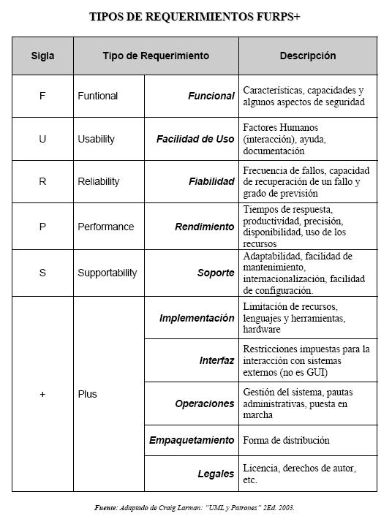
 | Roles

 | Nombre | Descripción
 | Usuario | Aquellas perfiles que van a hacer uso del aplicativo móvil. Desean o tienen la necesidad de ingresar al software para conocer los planes nutricionales y las rutinas físicas recomendadas
 | Administrador | Aquel perfil que se encargará de crear, modificar y eliminar los planes nutricionales y las rutinas físicas
 | Desarrollador | Aquel perfil encargado de la programación, mantenimiento y control del sistema

